2021_data
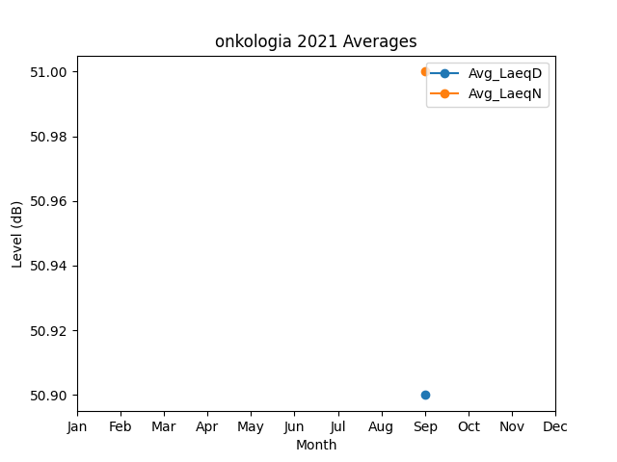
Month | Avg_LaeqD | Avg_LaeqN
9 | 50.9 | 51

